RUWA ruwinox - Standard
Bestellformular RUWA ruwinox Edelstahlbewehrung
Standardformen
 |  |  |  |  |  |  |  |  |  |  |  |  |  |  |  |  |  |  |  |  |  |  |  |  |  |  | DE 01-2023
Liste-Nr.*: (*Pflichtangaben) |  |  |  |  |  | zu Plan-Nr.: |  |  |  |  |  |  |  |  |  |  | Gezeichnet: |  |  |  |  |  | Datum: |  |  | Geprüft:

Lieferdatum: |  |  |  |  |  | Ingenieurbüro*: |  |  |  |  |  |  |  |  |  |  | Baustelle*: |  |  |  |  |  | Bauteil*:

Kontaktperson Baustelle*:

Telefon-Nr. Baustelle*: |  |  |  |  |  | Bauunternehmung*: |  |  |  |  |  |  |  |  |  |  | Lieferadresse*: |  |  |  |  |  | Bemerkung:

RUWA Objekt-Nr.:

KORROSIONSBESTÄNDIGER RIPPENSTAHL 1.4362 ODER 1.4462 BEARBEITET
Pos. | Form |  | Stab (1) |  |  |  | Aussenmasse (2) [cm] |  |  |  |  |  |  |  |  |  |  | Länge Form [cm] | Gewicht [kg/Stk.] | Anz. [Stk] | Länge total [m] | Gewicht total [kg] |  |  | Bemerkungen
 |  |  | Ø [mm] | Qualität | Gewicht [kg/m]
 |  |  |  |  |  |  | a | amin | amax | b | bmin | bmax |  | c | cmin | cmax

Reihenfolge der Ausfüllung |  |  |  |  |  |  |  |  |  |  |  |  |  |  |  |  |  | Insgesamt

DISTANZKÖRBE SUNO / SUNO-mini / KUFU / KUFU-mini / STÜBÜ
DK |  |  | Typ |  |  |  | Anzahl [Stk.] |  |  |  |  |  |  |  |  |  |  | Höhe [cm] | Länge total [m] | Fuss [DK] | Zubehör |  |  |  | Bedarf Zubehör

Reihenfolge der Ausfüllung

 |  | Form G |  |  |  | Form C |  |  |  |  |  |  |  |  |  | Form K |  |  |  | Form B |  |  | Form D |  |  |  | Form U
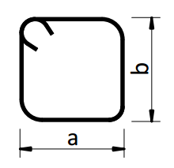
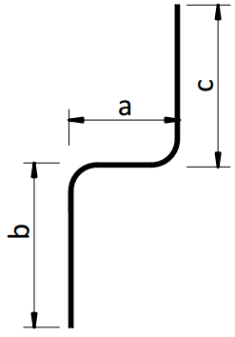
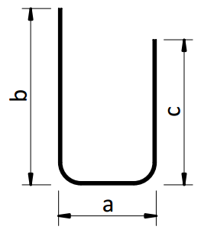

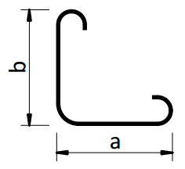
 |  | Form J |  |  |  | Form S |  |  |  |  |  |  |  |  |  | Form L |  |  |  | Form F

BEI FRAGEN ZUM BESTELLFORMULAR ODER FÜR SONDERFORMEN WENDEN SIE SICH BITTE AN UNSERE INGENIEURE.

BEISPIELE
s1 | G |  | 16 | 1.4362 | 1.568 |  | 450 | 10 | 600 |  |  |  |  |  |  |  |  | 450 | 7.06 | 10 | 45.00 | 70.6 |  | 31.77
s2 | K |  | 10 | 1.4462 | 0.613 |  | 250 | 10 | 600 | 25 | 10 | 100 |  |  |  |  |  | 275 | 1.69 | 5 | 13.75 | 8.4 |  | 1.16
s3 | U |  | 12 | 1.4362 | 0.882 |  | 20 | 12 | 100 | 60 | 13 | 100 |  | 60 | 13 | 100 |  | 140 | 1.23 | 3 | 4.20 | 3.7 |  | 0.16

ERKLÄRUNGEN
(1) Korrosionsbeständiger Rippenstahl gemäss separaten Materialspezifikationen. Die Qualität 1.4462 ist nur für die Ø 8+10 mm verfügbar. (2) Ohne besondere Angaben werden die Betonstähle nach SIA-Norm 262 abgebogen. Die Längenangaben sind Aussenmasse in cm. - Formen und Abbiegungen gemäss SIA 262:2013, Ziffer 5.2.4. (Formen und Abbiegungen) - Toleranzen gemäss SIA 262:2013, Anhang A.3 (Abmessungen und Lage von Bewehrungen)

 |  |  |  |  |  |  |  |  |  |  |  |  | Web | www.ruwa-ag.ch |  |  |  |  |  |  |  |  |  |  | LEGENDE
RUWA Drahtschweisswerk AG |  |  |  |  |  |  |  |  |  |  |  |  | Preisanfrage | info@ruwa-ag.ch |  |  |  |  |  |  |  |  |  |  | Pflichtangabe
Burghof 100 |  |  |  | Tel. +41 34 432 35 35 |  |  |  |  |  |  |  |  | Bestellung | verkauf@ruwa-ag.ch |  |  |  |  |  |  |  |  |  |  | optional
CH-3454 Sumiswald |  |  |  | Fax +41 34 432 35 55 |  |  |  |  |  |  |  |  | Technische Beratung | technik@ruwa-ag.ch |  |  |  |  |  |  |  |  |  |  | nicht wählbar

